🏠 Home


 | Mapa do Painel Estratégico da Educação

 |  | 📊 Overview

 |  | 👥 Big Numbers

 |  | 🔎 Dados

 |  | 🔗 Links Rápidos
Este documento mapeia os atuais: 851 indicadores distribuídos em 47 páginas do Painel Estratégico, garantindo a rastreabilidade desde a coleta até a visualização.

 |  | SEGAPE​
 |  | Secretaria de Gestão da Informação, Inovação e Avaliação de Políticas Educacionais​

📊 Overview
Para Melhor Visualização Acesse: | https://miro.com

Educação Básica

Educação Profissional

Educação Superior

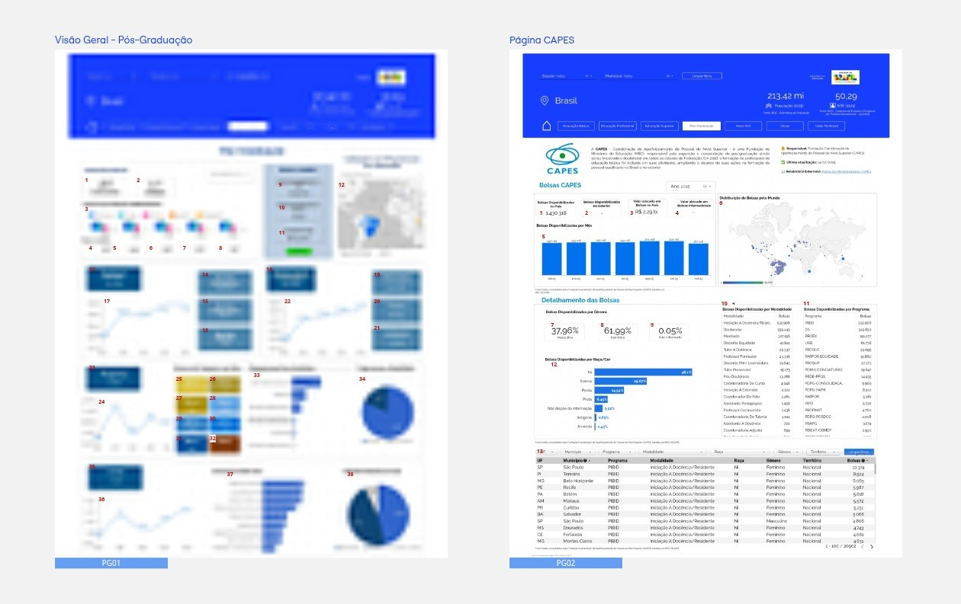
Pós-Graduação

Novo Pac

Obras

👥 Big Numbers
Mapa Painel Estratégico
Big Numbers
 |  |  |  |  |  | 🦺 Responsável: Secretaria de Educação Continuada, Alfabetização de Jovens e Adultos. (SECADI)
Total de novos usuários do dashboard |  | 159 |  |  |  | ✅ Última atualização: 13/02/2026
Total de Páginas |  | 47 |  |  |  | 📊 Relatório Original: | https://lookerstudio.google.com/s/mYt_kzZbl9M
Total de Métricas |  | 851

Distribuição de Indicadores por "Área da Educação"
 | Total
Educação Básica | 255
Educação Profissional | 100
Educação Superior | 143
Novo Pac | 137
Novo Pac Obras Prioritárias | 165
Pós Graduação | 51
(vazio)
Páginas do Painel
15 | 4 | 9 | 9 | 8 | 2
Educação Básica | Educação Profissional | Educação Superior | Novo Pac | Novo Pac Obras Prioritárias | Pós Graduação

Tráfego do Painel de Dados
 | Novos Usuários do Painel | Média de Taxa de engajamento
12/1/2025 | 70 | 88%
1/1/2026 | 50 | 88%
2/1/2026 | 39 | 73%

